Offer
 |  |  |  | VERSACE 19V69
 |  |  |  |  |  |  |  |  |  |  |  | TOT QTY 1486
IMAGE | GENDER | BRAND | CATEGORY | DESCRIPTION | COMPOSITION | MADE | TYPE | ITEM | SKU | COLOR | SIZE | QTY | QTY REF | WHS | RRP | BARCODE 1 | BARCODE 2 | HTS CODE
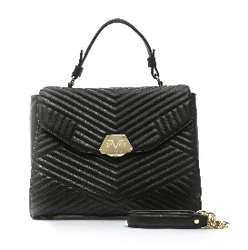 | WOMEN | 19V69 ITALIA | BAGS | Borsa manico a mano - Tracolla con catena removibi | 100%PU | PRC | SD66 | SD6619V10001 | Q01 QUILTED | Nero/Black | UNI | 38 | 38 | 108.00 € | 259.00 € | 8059018510003 | * | 4202.29.00
 | WOMEN | 19V69 ITALIA | BAGS | Borsa manico a mano - Tracolla con catena removibi | 100%PU | PRC | SD66 | SD6619V10001 | Q01 QUILTED | Camel | UNI | 32 | 32 | 108.00 € | 259.00 € | 8059018510027 | * | 4202.29.00
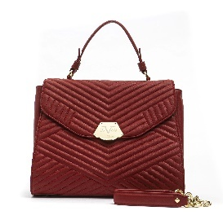 | WOMEN | 19V69 ITALIA | BAGS | Borsa manico a mano - Tracolla con catena removibi | 100%PU | PRC | SD66 | SD6619V10001 | Q01 QUILTED | Rosso/Red | UNI | 30 | 30 | 108.00 € | 259.00 € | 8059018510010 | * | 4202.29.00
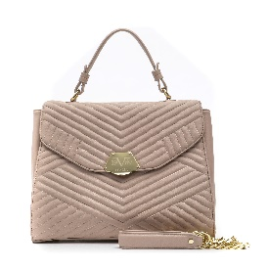 | WOMEN | 19V69 ITALIA | BAGS | Borsa manico a mano - Tracolla con catena removibi | 100%PU | PRC | SD66 | SD6619V10001 | Q01 QUILTED | Rosa/Pink | UNI | 5 | 5 | 108.00 € | 259.00 € | 8059018510041 | * | 4202.29.00
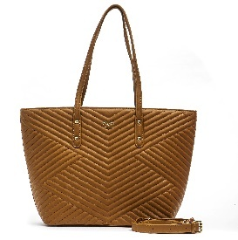 | WOMEN | 19V69 ITALIA | BAGS | Borsa due manici a spalla | 100%PU | PRC | SD66 | SD6619V10002 | Q02 QUILTED | Camel | UNI | 40 | 40 | 91.00 € | 218.00 € | 8059018510072 | * | 4202.29.00
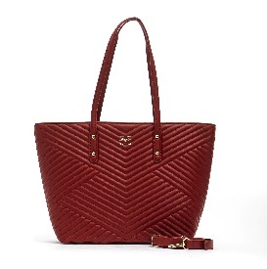 | WOMEN | 19V69 ITALIA | BAGS | Borsa due manici a spalla | 100%PU | PRC | SD66 | SD6619V10002 | Q02 QUILTED | Rosso/Red | UNI | 35 | 35 | 91.00 € | 218.00 € | 8059018510065 | * | 4202.29.00
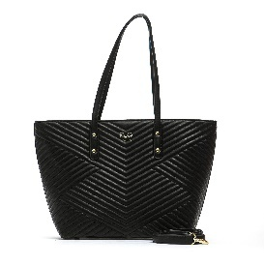 | WOMEN | 19V69 ITALIA | BAGS | Borsa due manici a spalla | 100%PU | PRC | SD66 | SD6619V10002 | Q02 QUILTED | Nero/Black | UNI | 34 | 34 | 91.00 € | 218.00 € | 8059018510058 | * | 4202.29.00
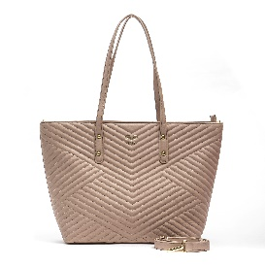 | WOMEN | 19V69 ITALIA | BAGS | Borsa due manici a spalla | 100%PU | PRC | SD66 | SD6619V10002 | Q02 QUILTED | Rosa/Pink | UNI | 9 | 9 | 91.00 € | 218.00 € | 8059018510096 | * | 4202.29.00
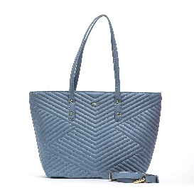 | WOMEN | 19V69 ITALIA | BAGS | Borsa due manici a spalla | 100%PU | PRC | SD66 | SD6619V10002 | Q02 QUILTED | Light Blu/Navy | UNI | 1 | 1 | 91.00 € | 218.00 € | 8059018510089 | * | 4202.29.00
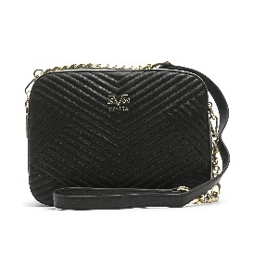 | WOMEN | 19V69 ITALIA | BAGS | Borsa tracolla con catena - Due scomparti | 100%PU | PRC | SD66 | SD6619V10003 | Q06 QUILTED | Nero/Black | UNI | 38 | 38 | 81.00 € | 194.00 € | 8059018510102 | * | 4202.29.00
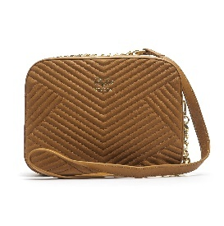 | WOMEN | 19V69 ITALIA | BAGS | Borsa tracolla con catena - Due scomparti | 100%PU | PRC | SD66 | SD6619V10003 | Q06 QUILTED | Camel | UNI | 30 | 30 | 81.00 € | 194.00 € | 8059018510126 | * | 4202.29.00
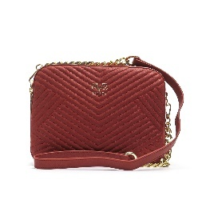 | WOMEN | 19V69 ITALIA | BAGS | Borsa tracolla con catena - Due scomparti | 100%PU | PRC | SD66 | SD6619V10003 | Q06 QUILTED | Rosso/Red | UNI | 28 | 28 | 81.00 € | 194.00 € | 8059018510119 | * | 4202.29.00
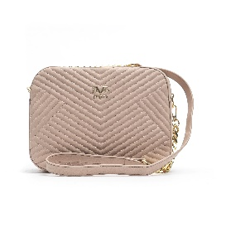 | WOMEN | 19V69 ITALIA | BAGS | Borsa tracolla con catena - Due scomparti | 100%PU | PRC | SD66 | SD6619V10003 | Q06 QUILTED | Rosa/Pink | UNI | 9 | 9 | 81.00 € | 194.00 € | 8059018510140 | * | 4202.29.00
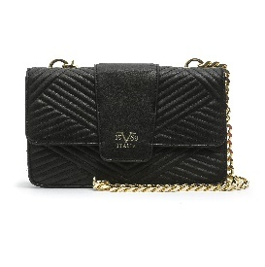 | WOMEN | 19V69 ITALIA | BAGS | Borsa tracolla con catena | 100%PU | PRC | SD66 | SD6619V10004 | Q07 QUILTED | Nero/Black | UNI | 39 | 39 | 92.00 € | 221.00 € | 8059018510157 | * | 4202.29.00
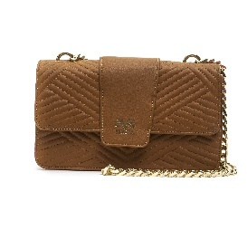 | WOMEN | 19V69 ITALIA | BAGS | Borsa tracolla con catena | 100%PU | PRC | SD66 | SD6619V10004 | Q07 QUILTED | Camel | UNI | 35 | 35 | 92.00 € | 221.00 € | 8059018510171 | * | 4202.29.00
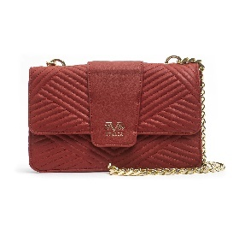 | WOMEN | 19V69 ITALIA | BAGS | Borsa tracolla con catena | 100%PU | PRC | SD66 | SD6619V10004 | Q07 QUILTED | Rosso/Red | UNI | 35 | 35 | 92.00 € | 221.00 € | 8059018510164 | * | 4202.29.00
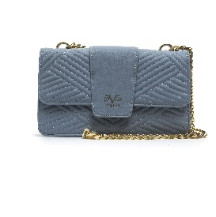 | WOMEN | 19V69 ITALIA | BAGS | Borsa tracolla con catena | 100%PU | PRC | SD66 | SD6619V10004 | Q07 QUILTED | Light Blu/Navy | UNI | 10 | 10 | 92.00 € | 221.00 € | 8059018510188 | * | 4202.29.00
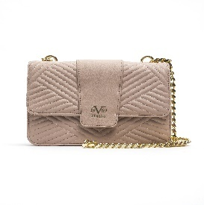 | WOMEN | 19V69 ITALIA | BAGS | Borsa tracolla con catena | 100%PU | PRC | SD66 | SD6619V10004 | Q07 QUILTED | Rosa/Pink | UNI | 9 | 9 | 92.00 € | 221.00 € | 8059018510195 | * | 4202.29.00
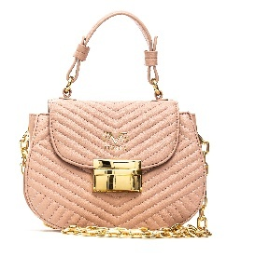 | WOMEN | 19V69 ITALIA | BAGS | Borsa manico a mano - Tracolla con catena | 100%PU | PRC | SD66 | SD6619V10005 | Q05 QUILTED | Rosa/Pink | UNI | 7 | 7 | 71.00 € | 170.00 € | 8059018510249 | * | 4202.29.00
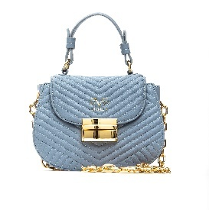 | WOMEN | 19V69 ITALIA | BAGS | Borsa manico a mano - Tracolla con catena | 100%PU | PRC | SD66 | SD6619V10005 | Q05 QUILTED | Light Blu/Navy | UNI | 2 | 2 | 71.00 € | 170.00 € | 8059018510232 | * | 4202.29.00
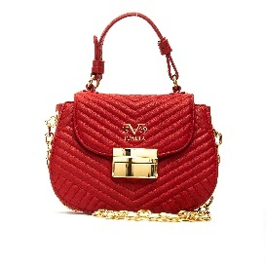 | WOMEN | 19V69 ITALIA | BAGS | Borsa manico a mano - Tracolla con catena | 100%PU | PRC | SD66 | SD6619V10005 | Q05 QUILTED | Rosso/Red | UNI | 1 | 1 | 71.00 € | 170.00 € | 8059018510218 | * | 4202.29.00
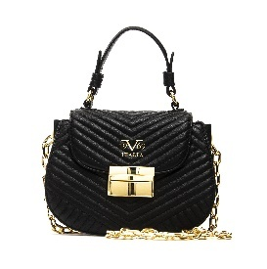 | WOMEN | 19V69 ITALIA | BAGS | Borsa manico a mano - Tracolla con catena | 100%PU | PRC | SD66 | SD6619V10005 | Q05 QUILTED | Nero/Black | UNI | 1 | 1 | 71.00 € | 170.00 € | 8059018510201 | * | 4202.29.00
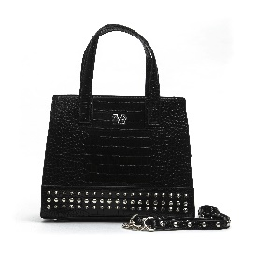 | WOMEN | 19V69 ITALIA | BAGS | Borsa due manici a mano - Tracolla con catena remo | 100%PU | PRC | SD66 | SD6619V10006 | S11 CROCO STUDS | Nero/Black | UNI | 27 | 27 | 90.00 € | 216.00 € | 8059018510256 | * | 4202.29.00
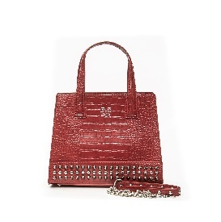 | WOMEN | 19V69 ITALIA | BAGS | Borsa due manici a mano - Tracolla con catena remo | 100%PU | PRC | SD66 | SD6619V10006 | S11 CROCO STUDS | Rosso/Red | UNI | 8 | 8 | 90.00 € | 216.00 € | 8059018510287 | * | 4202.29.00
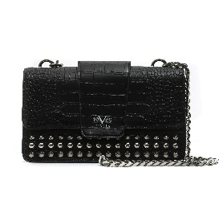 | WOMEN | 19V69 ITALIA | BAGS | Borsa tracolla con catena | 100%PU | PRC | SD66 | SD6619V10007 | S07 CROCO STUDS | Nero/Black | UNI | 26 | 26 | 111.00 € | 266.00 € | 8059018510294 | * | 4202.29.00
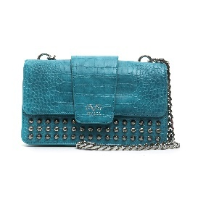 | WOMEN | 19V69 ITALIA | BAGS | Borsa tracolla con catena | 100%PU | PRC | SD66 | SD6619V10007 | S07 CROCO STUDS | Turchese/Torquoise | UNI | 10 | 10 | 111.00 € | 266.00 € | 8059018510300 | * | 4202.29.00
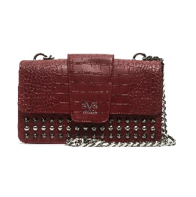 | WOMEN | 19V69 ITALIA | BAGS | Borsa tracolla con catena | 100%PU | PRC | SD66 | SD6619V10007 | S07 CROCO STUDS | Rosso/Red | UNI | 2 | 2 | 111.00 € | 266.00 € | 8059018510324 | * | 4202.29.00
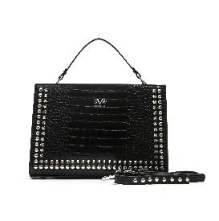 | WOMEN | 19V69 ITALIA | BAGS | Borsa manico a mano removibile e tracolla | 100%PU | PRC | SD66 | SD6619V10008 | S13 CROCO STUDS | Nero/Black | UNI | 20 | 20 | 98.00 € | 235.00 € | 8059018510331 | * | 4202.29.00
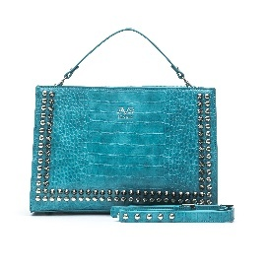 | WOMEN | 19V69 ITALIA | BAGS | Borsa manico a mano removibile e tracolla | 100%PU | PRC | SD66 | SD6619V10008 | S13 CROCO STUDS | Turchese/Torquoise | UNI | 6 | 6 | 98.00 € | 235.00 € | 8059018510348 | * | 4202.29.00
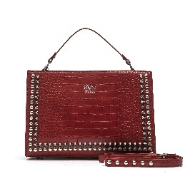 | WOMEN | 19V69 ITALIA | BAGS | Borsa manico a mano removibile e tracolla | 100%PU | PRC | SD66 | SD6619V10008 | S13 CROCO STUDS | Rosso/Red | UNI | 5 | 5 | 98.00 € | 235.00 € | 8059018510362 | * | 4202.29.00
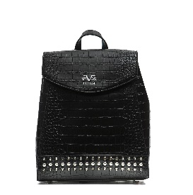 | WOMEN | 19V69 ITALIA | BAGS | Zaino manico superiore e spallacci regolabili | 100%PU | PRC | SD66 | SD6619V10009 | S12 CROCO STUDS | Nero/Black | UNI | 38 | 38 | 83.00 € | 199.00 € | 8059018510379 | * | 4202.29.00
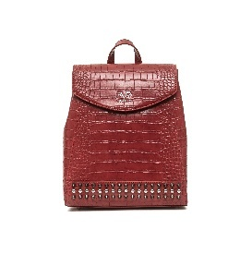 | WOMEN | 19V69 ITALIA | BAGS | Zaino manico superiore e spallacci regolabili | 100%PU | PRC | SD66 | SD6619V10009 | S12 CROCO STUDS | Rosso/Red | UNI | 9 | 9 | 83.00 € | 199.00 € | 8059018510409 | * | 4202.29.00
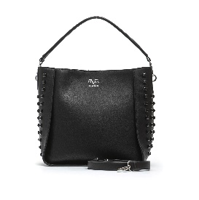 | WOMEN | 19V69 ITALIA | BAGS | Borsa manico a spalla | 100%PU | PRC | SD66 | SD6619V10010 | D15 SMOOTH PLASTIC STUDS | Nero/Black | UNI | 31 | 31 | 87.00 € | 209.00 € | 8059018510416 | * | 4202.29.00
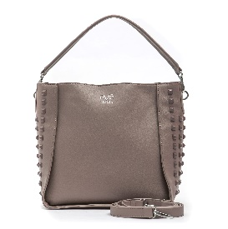 | WOMEN | 19V69 ITALIA | BAGS | Borsa manico a spalla | 100%PU | PRC | SD66 | SD6619V10010 | D15 SMOOTH PLASTIC STUDS | Malva/Mauve | UNI | 11 | 11 | 87.00 € | 209.00 € | 8059018510423 | * | 4202.29.00
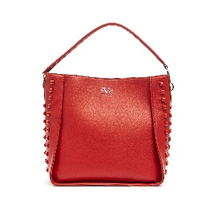 | WOMEN | 19V69 ITALIA | BAGS | Borsa manico a spalla | 100%PU | PRC | SD66 | SD6619V10010 | D15 SMOOTH PLASTIC STUDS | Rosso/Red | UNI | 10 | 10 | 87.00 € | 209.00 € | 8059018510430 | * | 4202.29.00
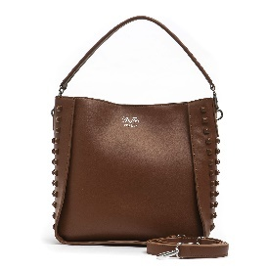 | WOMEN | 19V69 ITALIA | BAGS | Borsa manico a spalla | 100%PU | PRC | SD66 | SD6619V10010 | D15 SMOOTH PLASTIC STUDS | COGNAC | UNI | 1 | 1 | 87.00 € | 209.00 € | 8059018510447 | * | 4202.29.00
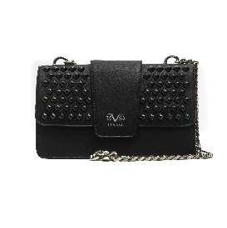 | WOMEN | 19V69 ITALIA | BAGS | Borsa tracolla con catena | 100%PU | PRC | SD66 | SD6619V10011 | D07 SMOOTH PLASTIC STUDS | Nero/Black | UNI | 41 | 41 | 110.00 € | 264.00 € | 8059018510454 | * | 4202.29.00
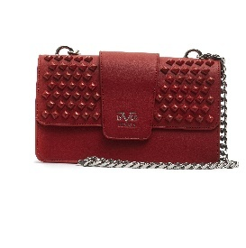 | WOMEN | 19V69 ITALIA | BAGS | Borsa tracolla con catena | 100%PU | PRC | SD66 | SD6619V10011 | D07 SMOOTH PLASTIC STUDS | Rosso/Red | UNI | 1 | 1 | 110.00 € | 264.00 € | 8059018510478 | * | 4202.29.00
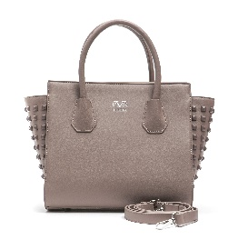 | WOMEN | 19V69 ITALIA | BAGS | Borsa due manici a mano - Tracolla removibile | 100%PU | PRC | SD66 | SD6619V10012 | D16 SMOOTH PLASTIC STUDS | Malva/Mauve | UNI | 8 | 8 | 96.00 € | 230.00 € | 8059018510508 | * | 4202.29.00
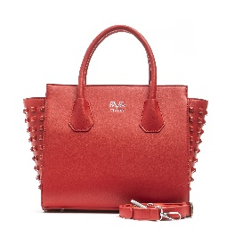 | WOMEN | 19V69 ITALIA | BAGS | Borsa due manici a mano - Tracolla removibile | 100%PU | PRC | SD66 | SD6619V10012 | D16 SMOOTH PLASTIC STUDS | Rosso/Red | UNI | 8 | 8 | 96.00 € | 230.00 € | 8059018510515 | * | 4202.29.00
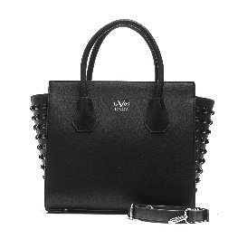 | WOMEN | 19V69 ITALIA | BAGS | Borsa due manici a mano - Tracolla removibile | 100%PU | PRC | SD66 | SD6619V10012 | D16 SMOOTH PLASTIC STUDS | Nero/Black | UNI | 2 | 2 | 96.00 € | 230.00 € | 8059018510492 | * | 4202.29.00
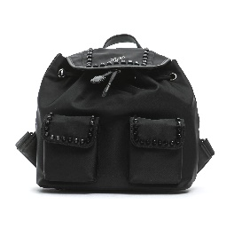 | WOMEN | 19V69 ITALIA | BAGS | Zaino manico superiore e spallacci regolabili | 100%PU | PRC | SD66 | SD6619V10013 | N17 NYLON | Nero/Black | UNI | 49 | 49 | 105.00 € | 252.00 € | 8059018510577 | * | 4202.29.00
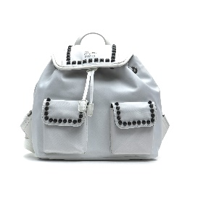 | WOMEN | 19V69 ITALIA | BAGS | Zaino manico superiore e spallacci regolabili | 100%PU | PRC | SD66 | SD6619V10013 | N17 NYLON | Bianco/White | UNI | 11 | 11 | 105.00 € | 252.00 € | 8059018510614 | * | 4202.29.00
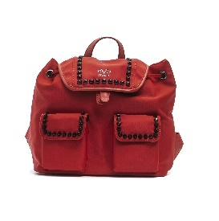 | WOMEN | 19V69 ITALIA | BAGS | Zaino manico superiore e spallacci regolabili | 100%PU | PRC | SD66 | SD6619V10013 | N17 NYLON | Rosso/Red | UNI | 11 | 11 | 105.00 € | 252.00 € | 8059018510584 | * | 4202.29.00
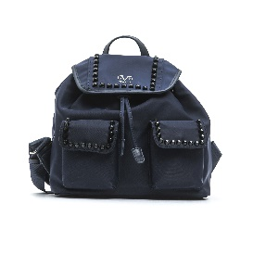 | WOMEN | 19V69 ITALIA | BAGS | Zaino manico superiore e spallacci regolabili | 100%PU | PRC | SD66 | SD6619V10013 | N17 NYLON | Blu/Navy | UNI | 9 | 9 | 105.00 € | 252.00 € | 8059018510591 | * | 4202.29.00
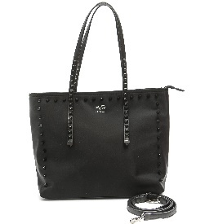 | WOMEN | 19V69 ITALIA | BAGS | Borsa due manici a spalla - Tracolla removibile | 100%PU | PRC | SD66 | SD6619V10014 | N21 NYLON | Nero/Black | UNI | 44 | 44 | 104.00 € | 250.00 € | 8059018510621 | * | 4202.29.00
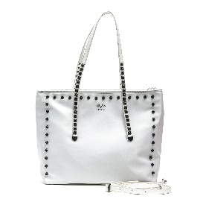 | WOMEN | 19V69 ITALIA | BAGS | Borsa due manici a spalla - Tracolla removibile | 100%PU | PRC | SD66 | SD6619V10014 | N21 NYLON | Bianco/White | UNI | 11 | 11 | 104.00 € | 250.00 € | 8059018510669 | * | 4202.29.00
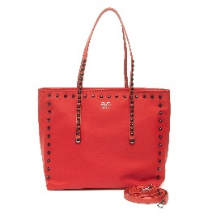 | WOMEN | 19V69 ITALIA | BAGS | Borsa due manici a spalla - Tracolla removibile | 100%PU | PRC | SD66 | SD6619V10014 | N21 NYLON | Rosso/Red | UNI | 10 | 10 | 104.00 € | 250.00 € | 8059018510638 | * | 4202.29.00
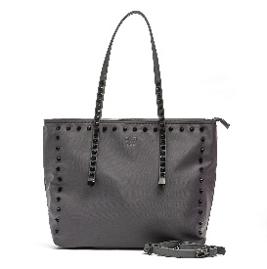 | WOMEN | 19V69 ITALIA | BAGS | Borsa due manici a spalla - Tracolla removibile | 100%PU | PRC | SD66 | SD6619V10014 | N21 NYLON | Grigio/Grey | UNI | 8 | 8 | 104.00 € | 250.00 € | 8059018510652 | * | 4202.29.00
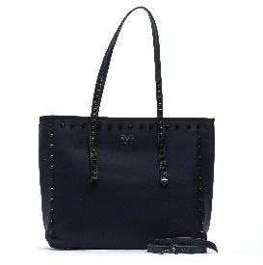 | WOMEN | 19V69 ITALIA | BAGS | Borsa due manici a spalla - Tracolla removibile | 100%PU | PRC | SD66 | SD6619V10014 | N21 NYLON | Blu/Navy | UNI | 4 | 4 | 104.00 € | 250.00 € | 8059018510645 | * | 4202.29.00
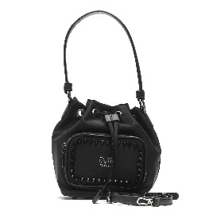 | WOMEN | 19V69 ITALIA | BAGS | Borsa manico a spalla - Tracolla removibile | 100%PU | PRC | SD66 | SD6619V10015 | N18 NYLON | Nero/Black | UNI | 22 | 22 | 84.00 € | 202.00 € | 8059018510676 | * | 4202.29.00
 | WOMEN | 19V69 ITALIA | BAGS | Borsa manico a spalla - Tracolla removibile | 100%PU | PRC | SD66 | SD6619V10015 | N18 NYLON | Blu/Navy | UNI | 10 | 10 | 84.00 € | 202.00 € | 8059018510690 | * | 4202.29.00
 | WOMEN | 19V69 ITALIA | BAGS | Borsa manico a spalla - Tracolla removibile | 100%PU | PRC | SD66 | SD6619V10015 | N18 NYLON | Rosso/Red | UNI | 10 | 10 | 84.00 € | 202.00 € | 8059018510683 | * | 4202.29.00
 | WOMEN | 19V69 ITALIA | BAGS | Borsa manico a spalla - Tracolla removibile | 100%PU | PRC | SD66 | SD6619V10015 | N18 NYLON | Grigio/Grey | UNI | 9 | 9 | 84.00 € | 202.00 € | 8059018510706 | * | 4202.29.00
 | WOMEN | 19V69 ITALIA | BAGS | Borsa manico a spalla - Tracolla removibile | 100%PU | PRC | SD66 | SD6619V10015 | N18 NYLON | Bianco/White | UNI | 8 | 8 | 84.00 € | 202.00 € | 8059018510713 | * | 4202.29.00
 | WOMEN | 19V69 ITALIA | BAGS | Borsa tracolla con catena - Due scomparti | 100%PU | PRC | SD66 | SD6619V10016 | P06 SNAKE | Rosso/Red | UNI | 41 | 41 | 88.00 € | 211.00 € | 8059018510744 | * | 4202.29.00
 | WOMEN | 19V69 ITALIA | BAGS | Borsa tracolla con catena - Due scomparti | 100%PU | PRC | SD66 | SD6619V10016 | P06 SNAKE | Blu/Navy | UNI | 40 | 40 | 88.00 € | 211.00 € | 8059018510737 | * | 4202.29.00
 | WOMEN | 19V69 ITALIA | BAGS | Borsa tracolla con catena - Due scomparti | 100%PU | PRC | SD66 | SD6619V10016 | P06 SNAKE | Verde/Green | UNI | 40 | 40 | 88.00 € | 211.00 € | 8059018510720 | * | 4202.29.00
 | WOMEN | 19V69 ITALIA | BAGS | Borsa tracolla con catena - Due scomparti | 100%PU | PRC | SD66 | SD6619V10016 | P06 SNAKE | Bianco/White | UNI | 40 | 40 | 88.00 € | 211.00 € | 8059018510751 | * | 4202.29.00
 | WOMEN | 19V69 ITALIA | BAGS | Borsa tracolla con catena | 100%PU | PRC | SD66 | SD6619V10017 | P07 SNAKE | Verde/Green | UNI | 40 | 40 | 110.00 € | 264.00 € | 8059018510768 | * | 4202.29.00
 | WOMEN | 19V69 ITALIA | BAGS | Borsa tracolla con catena | 100%PU | PRC | SD66 | SD6619V10017 | P07 SNAKE | Rosso/Red | UNI | 40 | 40 | 110.00 € | 264.00 € | 8059018510782 | * | 4202.29.00
 | WOMEN | 19V69 ITALIA | BAGS | Borsa tracolla con catena | 100%PU | PRC | SD66 | SD6619V10017 | P07 SNAKE | Bianco/White | UNI | 39 | 39 | 110.00 € | 264.00 € | 8059018510799 | * | 4202.29.00
 | WOMEN | 19V69 ITALIA | BAGS | Borsa tracolla con catena | 100%PU | PRC | SD66 | SD6619V10017 | P07 SNAKE | Blu/Navy | UNI | 39 | 39 | 110.00 € | 264.00 € | 8059018510775 | * | 4202.29.00
 | WOMEN | 19V69 ITALIA | BAGS | Borsa due manici a spalla | 100%PU | PRC | SD66 | SD6619V10018 | P02 SNAKE | Blu/Navy | UNI | 11 | 11 | 89.00 € | 214.00 € | 8059018510812 | * | 4202.29.00
 | WOMEN | 19V69 ITALIA | BAGS | Borsa due manici a spalla | 100%PU | PRC | SD66 | SD6619V10018 | P02 SNAKE | Verde/Green | UNI | 11 | 11 | 89.00 € | 214.00 € | 8059018510805 | * | 4202.29.00
 | WOMEN | 19V69 ITALIA | BAGS | Borsa due manici a spalla | 100%PU | PRC | SD66 | SD6619V10018 | P02 SNAKE | Rosso/Red | UNI | 9 | 9 | 89.00 € | 214.00 € | 8059018510829 | * | 4202.29.00
 | WOMEN | 19V69 ITALIA | BAGS | Borsa due manici a spalla | 100%PU | PRC | SD66 | SD6619V10018 | P02 SNAKE | Bianco/White | UNI | 6 | 6 | 89.00 € | 214.00 € | 8059018510836 | * | 4202.29.00
 | WOMEN | 19V69 ITALIA | BAGS | Borsa manico a mano - Tracolla con catena removibi | 100%PU | PRC | SD66 | SD6619V10019 | P01 SNAKE | Verde/Green | UNI | 10 | 10 | 103.00 € | 247.00 € | 8059018510843 | * | 4202.29.00
 | WOMEN | 19V69 ITALIA | BAGS | Borsa manico a mano - Tracolla con catena removibi | 100%PU | PRC | SD66 | SD6619V10019 | P01 SNAKE | Bianco/White | UNI | 5 | 5 | 103.00 € | 247.00 € | 8059018510874 | * | 4202.29.00
 | WOMEN | 19V69 ITALIA | BAGS | Borsa manico a mano - Tracolla con catena removibi | 100%PU | PRC | SD66 | SD6619V10019 | P01 SNAKE | Rosso/Red | UNI | 4 | 4 | 103.00 € | 247.00 € | 8059018510867 | * | 4202.29.00
 | WOMEN | 19V69 ITALIA | BAGS | Borsa manico a mano - Tracolla con catena removibi | 100%PU | PRC | SD66 | SD6619V10019 | P01 SNAKE | Blu/Navy | UNI | 4 | 4 | 103.00 € | 247.00 € | 8059018510850 | * | 4202.29.00
 | WOMEN | 19V69 ITALIA | BAGS | Borsa manico a mano - Tracolla con catena removibi | 100%PU | PRC | SD66 | SD6619V10020 | B01 MILLED | Nero/Black | UNI | 35 | 35 | 101.00 € | 242.00 € | 8059018510881 | * | 4202.29.00
 | WOMEN | 19V69 ITALIA | BAGS | Borsa manico a mano - Tracolla con catena removibi | 100%PU | PRC | SD66 | SD6619V10020 | B01 MILLED | Camel | UNI | 5 | 5 | 101.00 € | 242.00 € | 8059018510904 | * | 4202.29.00
 | WOMEN | 19V69 ITALIA | BAGS | Borsa manico a mano - Tracolla con catena removibi | 100%PU | PRC | SD66 | SD6619V10020 | B01 MILLED | Rosso/Red | UNI | 5 | 5 | 101.00 € | 242.00 € | 8059018510898 | * | 4202.29.00
 | WOMEN | 19V69 ITALIA | BAGS | Borsa due manici a spalla | 100%PU | PRC | SD66 | SD6619V10021 | B02 MILLED | Nero/Black | UNI | 39 | 39 | 87.00 € | 209.00 € | 8059018510911 | * | 4202.29.00
 | WOMEN | 19V69 ITALIA | BAGS | Borsa due manici a spalla | 100%PU | PRC | SD66 | SD6619V10021 | B02 MILLED | Camel | UNI | 3 | 3 | 87.00 € | 209.00 € | 8059018510935 | * | 4202.29.00
 | WOMEN | 19V69 ITALIA | BAGS | Borsa due manici a mano - Tracolla con catena remo | 100%PU | PRC | SD66 | SD6619V10022 | B14 MILLED | Nero/Black | UNI | 42 | 42 | 86.00 € | 206.00 € | 8059018510942 | * | 4202.29.00
 | WOMEN | 19V69 ITALIA | BAGS | Borsa due manici a mano - Tracolla con catena remo | 100%PU | PRC | SD66 | SD6619V10022 | B14 MILLED | Camel | UNI | 10 | 10 | 86.00 € | 206.00 € | 8059018510966 | * | 4202.29.00
 | WOMEN | 19V69 ITALIA | BAGS | Borsa due manici a mano - Tracolla con catena remo | 100%PU | PRC | SD66 | SD6619V10022 | B14 MILLED | Rosso/Red | UNI | 10 | 10 | 86.00 € | 206.00 € | 8059018510959 | * | 4202.29.00
 | WOMEN | 19V69 ITALIA | BAGS | Borsa manico a mano - Tracolla con catena | 100%PU | PRC | SD66 | SD6619V10023 | B05 MILLED | Nero/Black | UNI | 9 | 9 | 70.00 € | 168.00 € | 8059018510973 | * | 4202.29.00
 | WOMEN | 19V69 ITALIA | BAGS | Borsa manico a mano - Tracolla con catena | 100%PU | PRC | SD66 | SD6619V10023 | B05 MILLED | Rosso/Red | UNI | 1 | 1 | 70.00 € | 168.00 € | 8059018510980 | * | 4202.29.00

